表紙
バックドア生産管理システム
基本設計工程
画面設計書
SC-K13A当日詳細実績参照

２０１９年 ９月９日

１．機能概要
プロジェクト名 |  |  | 工程名称 | 機能ID |  | 機能名称 |  |  |  | 作成日 |  | 2019-09-09 | 作成者 | 李
B/D生産管理システム |  |  | 基本設計 | SC-K13A |  | 当日詳細実績参照 |  |  |  | 更新日 |  |  | 更新者

１. 機能概要

１.１ 機能説明

 | 実績参照を作番別に表示する画面。

１.２ 処理フロー

メニュー

実績参照メニュー

当日実績参照

マスタ関係
当日詳細実績参照
実績管理関係

１.３ 入出力テーブル

 | No | 種別 | テーブル名（As-is） |  | テーブル名（To-be） |  | 参照 | 追加 | 更新 | 削除 | 備考
 | 1 | マスタ関係 | コードマスタ |  |  |  | ○ |  |  |  | 金型データを取得して、参照する。
 | 2 | マスタ関係 | 品名マスタ |  |  |  | ○ |  |  |  | 品名データを取得して、参照する。
 | 3 | マスタ関係 | 不良現象 |  |  |  | ○ |  |  |  | 不良現象データを取得して、参照する。
 | 4 | 実績管理関係 | Ｍ＿実績管理データ |  |  |  | ○ |  |  |  | 実績管理データを計算して、画面に表示する。
 | 5 | 実績管理関係 | Ｍ＿再塗装管理データ |  |  |  | ○ |  |  |  | 再塗装管理データを計算して、画面に表示する。
 | 6 | 実績管理関係 | Ｍ＿実績管理修正データ |  |  |  | ○ |  |  |  | 実績管理修正データを計算して、画面に表示する。
 | 7 | 実績管理関係 | Ｍ＿補修管理データ |  |  |  | ○ |  |  |  | 補修管理データを計算して、画面に表示する。

２．レイアウト
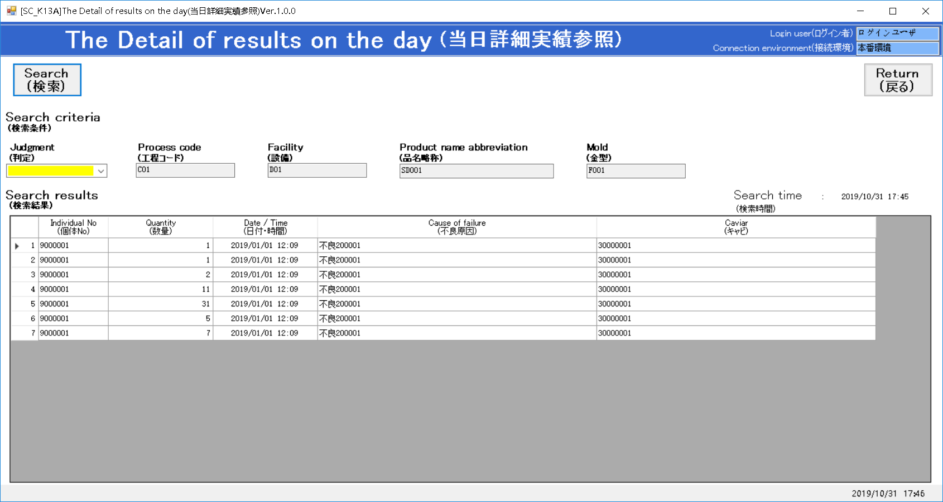
プロジェクト名 | 工程名称 | 機能ID | 機能名称 | 作成日 | 2019-09-09 | 作成者 | 李
B/D生産管理システム | 基本設計 | SC-K13A | 当日詳細実績参照 | 更新日 |  | 更新者

２. 画面レイアウト

４．イベント仕様
プロジェクト名 |  |  |  | 工程名称 |  |  | 機能ID | 機能名称 |  |  |  | 作成日 | 2019-09-09 | 作成者 | 李
B/D生産管理システム |  |  |  | 基本設計 |  |  | SC-K13A | 当日詳細実績参照 |  |  |  | 更新日 |  | 更新者

４. イベント仕様

 | No. | イベント名 | トリガー |  | 処理内容
 | 1 | 初期表示 | 画面表示時 |  | パラメータを受けて、画面に設定して、画面表示に必要な情報を取得する。
 |  |  |  |  | 判定項目の設定：
 |  |  |  |  |  | 大工程が成形仕上('20')の場合 |  |  | 大工程が塗装('30')の場合 |  |  | 大工程が組立('40')の場合
 |  |  |  |  |  | ・完成＿当日 |  |  | ・着手＿生地 |  |  | ・着手
 |  |  |  |  |  | ・完成＿訂正 |  |  | ・着手＿再塗装 |  |  | ・完成＿当日
 |  |  |  |  |  | ・不良＿当日 |  |  | ・完成＿直行 |  |  | ・完成＿訂正
 |  |  |  |  |  | ・不良＿訂正 |  |  | ・完成＿再塗装 |  |  | ・不良＿当日
 |  |  |  |  |  | ・SP･試作･他工程振替＿合格 |  |  | ・完成＿スポット |  |  | ・不良＿訂正
 |  |  |  |  |  | ・SP･試作･他工程振替＿不良 |  |  | ・完成＿訂正 |  |  | ・SP･試作･他工程振替＿合格
 |  |  |  |  |  |  |  |  | ・不良＿当日 |  |  | ・SP･試作･他工程振替＿不良
 |  |  |  |  |  |  |  |  | ・不良＿訂正
 |  |  |  |  |  |  |  |  | ・生地不良(成形)
 |  |  |  |  |  |  |  |  | ・生地不良(仕上)
 |  |  |  |  |  |  |  |  | ・再塗装判定
 |  |  |  |  |  |  |  |  | ・スポット判定

 |  |  |  |  | 初期表示時、検索結果を表示する。

 | 2 | 検索 | 検索 |  | 検索条件が選択より、データを表示する。
 |  |  | ボタン押下時 |  |  | ※１：パラメータが空白の場合、この条件が不要

 |  |  | 成形仕上の場合： |  | ①検索結果１
 |  |  | 大工程 = '20'の場合 |  |  | <検索項目>
 |  |  |  |  |  |  | 実績登録データ.大工程コード
 |  |  |  |  |  |  | 実績登録データ.個体ＮＯ
 |  |  |  |  |  |  | 実績登録データ.登録日
 |  |  |  |  |  |  | 実績登録データ.理由コード
 |  |  |  |  |  |  | 実績登録データ.納入区分
 |  |  |  |  |  |  | 作業計画データ.金型番号
 |  |  |  |  |  | <テーブル関係>
 |  |  |  |  |  |  | 実績登録データ
 |  |  |  |  |  |  | INNER JOIN 実績管理データ
 |  |  |  |  |  |  | ON 実績管理データ.事業所コード |  |  | ＝ | 実績登録データ.事業所コード
 |  |  |  |  |  |  | AND 実績管理データ.区分個体ＮＯ |  |  | ＝ | 実績登録データ.個体ＮＯ
 |  |  |  |  |  |  | INNER JOIN 作業計画データ
 |  |  |  |  |  |  | ON 実績管理データ.事業所コード |  |  | ＝ | 作業計画データ.事業所コード
 |  |  |  |  |  |  | AND 実績管理データ.作番 |  |  | ＝ | 作業計画データ.作番
 |  |  |  |  |  | ＜検索条件＞
 |  |  |  |  |  |  | ・実績管理データ.品名コード |  |  | ＝ | パラメータ.品名コード
 |  |  |  |  |  |  | ・実績管理データ.大工程コード |  |  | ＝ | パラメータ.大工程コード
 |  |  |  |  |  |  | ・実績管理データ.設備NO |  |  | ＝ | パラメータ.設備コード |  | ※１
 |  |  |  |  |  |  | ・実績登録データ.登録日(年月日まで) |  |  | ＝ | 当日の年月日

 |  |  |  |  | ・1-1.完成＿当日
 |  |  |  |  |  | <検索項目>
 |  |  |  |  |  |  | ①検索結果１.個体ＮＯ
 |  |  |  |  |  |  | COUNT(①検索結果１.個体ＮＯ) AS 数量
 |  |  |  |  |  |  | ①検索結果１.登録日
 |  |  |  |  |  |  | NULL AS キャビ
 |  |  |  |  |  | <テーブル関係>
 |  |  |  |  |  |  | ①検索結果１
 |  |  |  |  |  | ＜検索条件＞
 |  |  |  |  |  |  | ・①検索結果１.金型番号 |  |  | ＝ | パラメータ.金型番号 |  | ※１
 |  |  |  |  |  |  | ・①検索結果１.判定結果 |  |  | ＝ | '3'
 |  |  |  |  |  |  | ・①検索結果１.納入区分 |  |  | IN ('O','L')
 |  |  |  |  |  | ＜集計条件＞
 |  |  |  |  |  |  | ①検索結果１.個体ＮＯ
 |  |  |  |  |  |  | ①検索結果１.登録日
 |  |  |  |  |  | ＜ソート順＞
 |  |  |  |  |  |  | ①検索結果１.個体ＮＯ
 |  |  |  |  |  |  | ①検索結果１.登録日

 |  |  |  |  | ・1-2.完成＿訂正
 |  |  |  |  |  | <検索項目>
 |  |  |  |  |  |  | ①検索結果１.個体ＮＯ
 |  |  |  |  |  |  | COUNT(①検索結果１.個体ＮＯ) AS 数量
 |  |  |  |  |  |  | ①検索結果１.登録日
 |  |  |  |  |  |  | NULL AS キャビ
 |  |  |  |  |  | <テーブル関係>
 |  |  |  |  |  |  | ①検索結果１
 |  |  |  |  |  | ＜検索条件＞
 |  |  |  |  |  |  | ・①検索結果１.金型番号 |  |  | ＝ | パラメータ.金型番号 |  | ※１
 |  |  |  |  |  |  | ・①検索結果１.判定結果 |  |  | ＝ | '8'
 |  |  |  |  |  |  | ・①検索結果１.納入区分 |  |  | IN ('O','L')
 |  |  |  |  |  | ＜集計条件＞
 |  |  |  |  |  |  | ①検索結果１.個体ＮＯ
 |  |  |  |  |  |  | ①検索結果１.登録日
 |  |  |  |  |  | ＜ソート順＞
 |  |  |  |  |  |  | ①検索結果１.個体ＮＯ
 |  |  |  |  |  |  | ①検索結果１.登録日

 |  |  |  |  | ・1-3.不良＿当日
 |  |  |  |  |  | <検索項目>
 |  |  |  |  |  |  | ①検索結果１.個体ＮＯ
 |  |  |  |  |  |  | COUNT(①検索結果１.個体ＮＯ) AS 数量
 |  |  |  |  |  |  | ①検索結果１.登録日
 |  |  |  |  |  |  | 不良現象マスタ.判定理由
 |  |  |  |  |  |  | NULL AS キャビ
 |  |  |  |  |  | <テーブル関係>
 |  |  |  |  |  |  | ①検索結果１
 |  |  |  |  |  |  | LEFT JOIN 不良現象マスタ
 |  |  |  |  |  |  | ON ①検索結果１.大工程コード |  |  | ＝ | 不良現象マスタ.大工程コード
 |  |  |  |  |  |  | AND ①検索結果１.理由コード |  |  | ＝ | 不良現象マスタ.理由コード
 |  |  |  |  |  | ＜検索条件＞
 |  |  |  |  |  |  | ・①検索結果１.金型番号 |  |  | ＝ | パラメータ.金型番号 |  | ※１
 |  |  |  |  |  |  | ・①検索結果１.判定結果 |  |  | ＝ | '4'
 |  |  |  |  |  |  | ・①検索結果１.納入区分 |  |  | IN ('O','L')
 |  |  |  |  |  |  | ・不良現象マスタ.理由区分 |  |  | ＝ | '1'
 |  |  |  |  |  |  | ・不良現象マスタ.取消フラグ |  |  | ＝ | '0'
 |  |  |  |  |  | ＜集計条件＞
 |  |  |  |  |  |  | ①検索結果１.個体ＮＯ
 |  |  |  |  |  |  | ①検索結果１.登録日
 |  |  |  |  |  |  | 不良現象マスタ.判定理由
 |  |  |  |  |  | ＜ソート順＞
 |  |  |  |  |  |  | ①検索結果１.個体ＮＯ
 |  |  |  |  |  |  | ①検索結果１.登録日

 |  |  |  |  | ・1-4.不良＿訂正
 |  |  |  |  |  |  | 処理なし

 |  |  |  |  | ・1-5.SP･試作･他工程振替＿合格
 |  |  |  |  |  | <検索項目>
 |  |  |  |  |  |  | ①検索結果１.個体ＮＯ
 |  |  |  |  |  |  | COUNT(①検索結果１.個体ＮＯ) AS 数量
 |  |  |  |  |  |  | ①検索結果１.登録日
 |  |  |  |  |  |  | NULL AS キャビ
 |  |  |  |  |  | <テーブル関係>
 |  |  |  |  |  |  | ①検索結果１
 |  |  |  |  |  | ＜検索条件＞
 |  |  |  |  |  |  | ・①検索結果１.金型番号 |  |  | ＝ | パラメータ.金型番号 |  | ※１
 |  |  |  |  |  |  | ・①検索結果１.判定結果 |  |  | ＝ | '3'
 |  |  |  |  |  |  | ・①検索結果１.納入区分 |  |  | NOT IN ('O','L')
 |  |  |  |  |  | ＜集計条件＞
 |  |  |  |  |  |  | ①検索結果１.個体ＮＯ
 |  |  |  |  |  |  | ①検索結果１.登録日
 |  |  |  |  |  | ＜ソート順＞
...
 |  |  |  |  |  |  |  |  |  | ＝ | '6'：投入
...
QAのNO.68の回答より：
着手＿再塗装＝着手数ー着手＿生地
そうしたら、着手数はどこから取得しますか。組立の場合、着手数は判定結果＝「投入」の件数ですが、塗装も同じでしょうか。
もし同じなら、着手＿生地も判定結果＝「投入」の件数ですので、着手＿再塗装はずっと「0」ではないでしょうか？
※仮判定結果を書いています。
...
 |  |  |  |  |  |  |  |  |  | ＝ | '6'：投入
 |  |  |  |  |  |  |  |  |  | ＝ | 'A2'： 再塗装判定
...

参照用レイアウト
[K-13A]The Detail of results on the day(当日詳細実績参照) Ver.1.0.0 |  |  |  |  |  |  |  | - | □ | ×
The Detail of results on the day(当日詳細実績参照) |  |  |  |  |  | Login name | ＸＸＸ ＸＸＸ
 |  |  |  |  |  | Environment | 本番環境

Search
(検索)
Return
(戻る)

Search condition
(検索条件)
 | Judgment
 | (判定)
 | 完成＿当日 | ▼
 | Process |  | Facility | Product name abbreviation | Mold
 | (工程) |  | (設備) | (品名略称) | (金型)
...

